상품제안서
람보르기니 3단65완자 솔리드 | 상품코드: S06793

 |  |  |  |  |  |  | 02-713-8555 | www.synergygift.co.kr
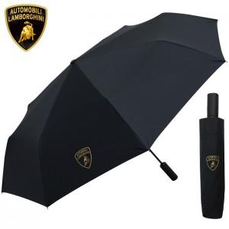 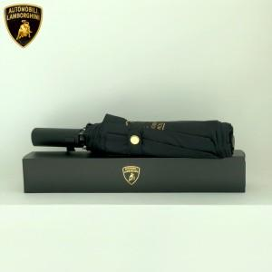

【상세/제작정보】

【인쇄/포장옵션】 | [손잡이] 실크, [원단] 실크 / 포장지포장

【공급단가】 | 수량 | 50~ | 100~ | 500~ | 1,000~ | 3,000~
*VAT별도 | 단가 | 15,400원 | 14,140원 | 13,300원 | 13,000원 | 12,700원

【상품 URL】 | https://www.synergygift.co.kr:443/src/goods_detail.php?gdno=16317

